상품제안서
수첩형 점착메모지 5P (HS-60-02) | 상품코드: S22326

 |  |  |  |  |  |  | 02-713-8555 | www.synergygift.co.kr
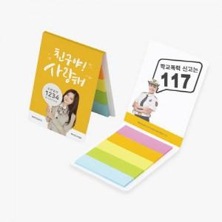 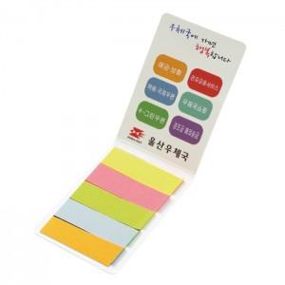

【상세/제작정보】

【인쇄/포장옵션】 | 표지컬러 / 포장불가능

【공급단가】 | 수량 | 1,000~ | 2,000~ | 3,000~ | 5,000~ | 10,000~
*VAT별도 | 20매 | 260원 | 260원 | 230원 | 220원 | 210원
 | 30매 | 310원 | 310원 | 280원 | 260원 | 250원
 | 50매 | 410원 | 400원 | 380원 | 350원 | 340원
 | 100매 | 610원 | 600원 | 570원 | 530원 | 520원

【상품 URL】 | https://www.synergygift.co.kr:443/src/goods_detail.php?gdno=22326

